价值
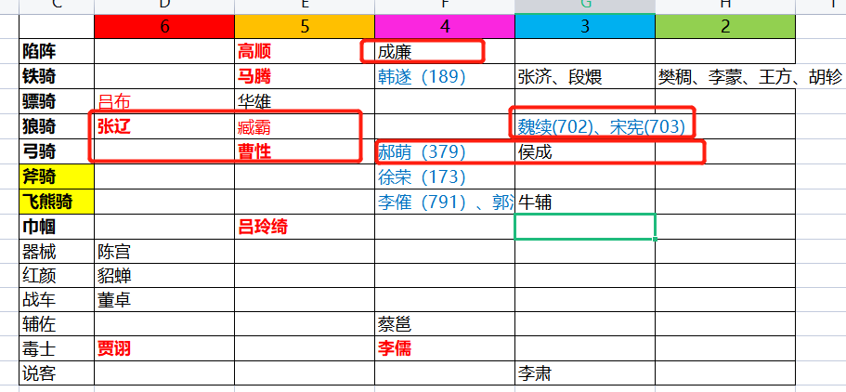
 |  |  |  | 人民币 | 玉阙 | 298次数 | 限定红将碎片
 | 玉阙 | 体力（1小时） |  | 100 | 3000 | 10 | 50
红将碎片 | 30 | 0.5
橙将碎片 | 20 | 1 | 首冲特价（每样套餐仅可购买一次）
紫将碎片 |  |  |  | 6元 | 赵云*10+66玉阙+1000元宝+30体力
 |  |  |  | 12元 | 华佗*20+99玉阙+1000元宝+30体力
 |  |  |  | 30元 | 黄忠*20+666玉阙+1000元宝+45体力
 |  |  |  | 60元 | 诸葛亮*20+999玉阙+10000元宝+60体力

 |  |  |  | 刘备军团套餐 | 五虎上将+1军团自选橙/红将，每个20碎片（直接3星起飞）=100元
 |  |  |  | 曹操军团套餐 | 五子良将+1军团自选橙/红将，每个20碎片（直接3星起飞）=100元
 |  |  |  | 孙权军团套餐 | 四都督+1军团自选橙/红将，每个20碎片（直接3星起飞）=100元
 |  |  |  | 袁绍军团套餐 | 河北四庭柱+1军团自选橙/红将，每个20碎片（直接3星起飞）=100元
 |  |  |  | 吕布军团套餐 | 吕布、张辽、陈宫、董卓+1军团自选橙/红将，每个20碎片（直接3星起飞）=100元
 |  |  |  | 司马军团套餐 | 钟会、邓艾、司马师、司马昭+1军团自选橙/红将，每个20碎片（直接3星起飞）=100元

 |  |  |  | 元宝玉阙套餐 | 3000玉阙+15万元宝=100元
 |  |  |  | 体力套餐 | 500体力=50元
 |  |  |  | 免广告券套餐 | 100张免广告券=10元

 |  |  | 常规定制
 |  |  |  | 188元 | 庞统（大狂士）*10+666玉阙+6666元宝+60体力+30免广告券
 |  |  |  | 88元 | 诸葛亮（大军师）*10+333玉阙+3333元宝+30体力+20免广告券
 |  |  |  | 188元 | 程昱（大投石车）*10+666玉阙+6666元宝+60体力+30免广告券
 |  |  |  | 88元 | 司马懿（曹·大毒士）*10+333玉阙+3333元宝+30体力+20免广告券
 |  |  |  | 88元 | 刘晔（大投石车）*10+333玉阙+3333元宝+30体力+20免广告券
 |  |  |  | 88元 | 贾诩（曹·大说客）*10+333玉阙+3333元宝+30体力+20免广告券
 |  |  |  | 188元 | 周瑜（大统帅）*10+666玉阙+6666元宝+60体力+30免广告券
 |  |  |  | 88元 | 诸葛恪（大统帅）*10+333玉阙+3333元宝+30体力+20免广告券
 |  |  | new | 188元 | 张角（大术士）*10+666玉阙+6666元宝+60体力+30免广告券

 |  |  |  | 武将套餐 | 橙色品质以上武将自选5个（可包含2至3个【稀有武将】），每个10碎片（2星）=100元
 |  |  |  | 玉阙元宝套餐 | 2000玉阙+20万元宝=100元
 |  |  |  | 体力套餐 | 500体力=100元
 |  |  |  | 免广告券套餐 | 50张免广告券=10元
 |  |  |  | 注：【稀有武将】是指游戏中战役宝箱无法开出，或者极低概率开出的武将

 |  |  | 自选稀缺武将
 |  |  |  | 刘备军团 | 赵云（神武） | 黄忠（大弓） | 姜维（飞弩） | 徐庶（隐士） | 法正（军师） | 关银屏（巾帼）
 |  |  |  |  |  |  |  | 陈到（重弩车） | 魏延（大弓） | 张嶷（狼弓）
1 | 5 |  |  | 曹操军团 | 典韦（大戟） | 许褚（敢死） | 夏侯渊（弓骑） | 庞德（弓骑） | 曹真（虎豹骑） | 张绣（枪骑）
2 | 5 |  |  |  | 郭嘉（谋士） | 张辽（骠骑） |  | 荀攸（内政）
3 | 10 |  |  | 孙权军团 | 太史慈（火弓） | 孙坚（虎卫） | 小乔（倾国） | 陆逊（统帅） | 孙尚香（神武） | 周泰（敢死）
4 | 20 |  |  |  |  |  |  | 张昭（辩士） | 张纮（说客）
5 | 40 |  |  | 袁绍军团 | 文丑（大斧） | 麴义（先登） |  | 田丰（谋士） | 沮授（谋士） | 陈琳（辩士）
6 | 80 |  |  |  |  |  |  | 甄姬（倾国）
7 | 100 |  |  | 吕布军团 | 吕布（骠骑） | 张辽（狼骑） | 贾诩（毒士） | 高顺（陷阵） | 马腾（铁骑） | 曹性（弓骑）
8 | 150 |  |  |  |  |  |  | 吕玲绮（巾帼） | 臧霸（狼骑）
9 | 200 |  |  | 司马军团 | 司马懿（辩士） |  |  | 文鸯（刺客） | 钟会（说客）
10 | 300
11 | 500
 |  |  | 特别定制
 | 1410
 |  |  |  | 刘备军团
 |  |  |  | 曹操军团
 |  |  |  | 孙权军团
 |  |  |  | 吕布军团
 |  |  |  | 司马军团

 |  |  |  | 游戏不氪金也能玩，只要花点功夫研究下游戏中的各种技巧，每天都能拿够奖励的（群主用小白账号亲测过）
 |  |  |  | 各位的赞助能够帮助我们更好地开发游戏，感谢大佬们的支持O(∩_∩)O

 |  |  |  | 游戏已经初步完成网游框架升级，马上会着手新玩法的制作。期待期待O(∩_∩)O哈哈~

投放
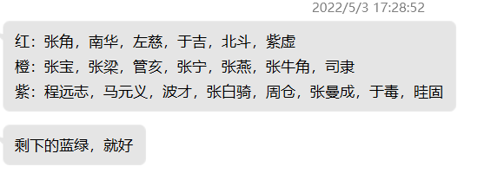
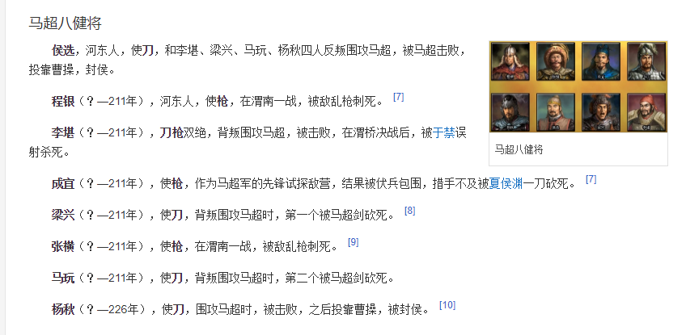
刘备 |  | 6 | 5 | 4 | 3 | 2
 | 铁骑 | 马超（13） | 马云禄（139） | 马岱（） | 马休 | 马铁
 | 大弓 | 黄忠（16） | 魏延（63） | 严颜（） | 刘封 | 孟达
 | 连弩 |  | 霍峻（144） | 霍弋（148） | 李严 | 吴兰
 | 飞弩 | 姜维（15） |  | 罗宪（143）
 | 狼弓 |  | 张嶷（329）
 | 重弩车 |  | 陈到（146） | 张翼（335）
 | 大刀 | 关羽（11） | 王平（149） | 关兴（）、关平（）
 | 长枪 | 张飞（17） |  | 张苞（）
 | 骠骑 |  |  | 关索（）
 | 飞骑 |  |  |  | 廖化、吴班
 | 巾帼 |  | 关银屏（145） | 鲍三娘（142）
 | 神武 | 赵云（14）
 | 羽林 |  | 刘备（59）
 | 医士 | 华佗（66）
 | 辅佐 |  |  | 马良（） | 糜竺
 | 军师 | 诸葛亮（12） | 法正（64） |  | 马谡
 | 狂士 | 庞统（62）
 | 隐士 |  | 徐庶（60）
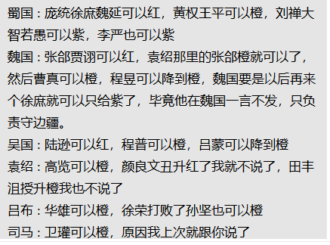
 | 器械 |  | 黄月英（61） |  | 费诗
 | 攻城车 |  |  | 黄权（138）
 | 说客 |  |  | 邓芝（323）、简雍（）张松（）
 | 内政 |  |  | 费祎（）、蒋琬（） | 董允
 | 蜀汉旗、弓弩营、奏乐台
 | 八阵图
 | 狼牙棒 |  | 沙摩柯
 | 战象
 | 南蛮并入刘备军团

曹操 |  | 6 | 5 | 4 | 3 | 2
 | 敢死 | 许褚（10）
 | 近战 | 夏侯惇（46） |  | 郝昭（）
 | 大盾 | 曹仁（48） |  | 曹洪（）
 | 虎豹骑 |  | 曹真（101） | 曹休（120）、曹纯（114）
 | 青州 |  |  | 史涣（）、韩浩（）
 | 骠骑 | 张辽（6） |  | 曹昂（） |  | 卞喜
 | 飞骑 | 张郃（50） | 乐进（54） |  |  | 车冑
 | 弓骑 | 夏侯渊（47） | 庞德（52） | 李典（） | 牛金 | 夏侯恩
 | 骁骑 |  | 于禁（57）
 | 斧骑 |  | 徐晃（51）
 | 枪骑 |  | 张绣（55） | 文聘（49）
 | 大戟 |  | 曹彰（107）
 | 双戟 | 典韦（9）
 | 羽林 |  | 曹操（39）
 | 谋士 | 郭嘉（7） |  | 戏志才（121）
 | 辩士 |  |  |  | 曹植
 | 说客 |  | 贾诩（41） |  |  | 蒋干
 | 辅佐 | 荀彧（43） | 陈登（40） |  | 曹冲
 | 内政 |  | 荀攸（45） |  | 杨修
 | 投石车 | 程昱（56） | 刘晔（53）
 | 倾国 |  | 蔡文姬（44）
 | 红颜 | 甄姬（42）
 | 毒士 | 司马懿（5）
 | 曹魏旗、轩辕台、号角台
 | 金锁阵

孙权 |  | 6 | 5 | 4 | 3 | 2
 | 火船 |  | 凌统（33） | 黄盖（83）、陈武（） | 祖茂 | 左奕
 | 霹雳 |  | 朱然（32） | 朱治（85）、潘璋（）、丁奉（） | 胡综、徐详、陈修
 | 锦帆 | 甘宁（4） |  | 全琮（）
 | 水鬼 |  |  | 徐盛（）、董袭（） | 韦昭、朱据
 | 艨艟 | 吕蒙（3） |  | 蒋钦（） | 朱异 | 孙朗
 | 内政 | 鲁肃（29） | 诸葛瑾（80）
 | 羽林 |  | 孙权（26）
 | 飞骑 | 孙策（1）
 | 虎卫 | 孙坚（2）
 | 倾国 | 小乔（28）
 | 倾城 |  | 大乔（79）
 | 统帅 | 周瑜（0） | 陆逊（27）、诸葛恪（35） | 程普（82）
 | 火弓 | 太史慈（31） | 陆抗（38） | 韩当（） | 苏飞 | 孙亮
 | 神武 |  | 孙尚香（30） | 孙桓（84）
 | 血衣 |  | 周泰（34）
 | 辩士 |  | 张昭（37）
 | 说客 |  | 张纮（36）
 | 东吴旗、战船营、瞭望台

袁绍 |  | 6 | 5 | 4 | 3 | 2
 | 先登 | 麴义（25） |  | 淳于琼（186） | 蒋义渠、韩猛 | 吕旷、周昂、王门、郭援
 | 大戟 |  |  | 高览（179） | 袁谭 | 高干
 | 长枪 |  | 张郃（801） | 牵招（） | 袁尚 | 邓升
 | 大刀 | 颜良（23） |  |  | 袁煕 | 夏昭
 | 大斧 | 文丑（24） |  | 纪灵（） | 焦触 | 张南
 | 战车 |  | 袁绍（）
 | 谋士 |  | 田丰（78）、沮授（77） | 许攸（181） |  | 郭图
 | 辩士 |  | 陈琳（115） |  | 辛毗 | 逢纪
 | 说客 |  |  |  | 辛评
 | 内政 |  |  |  | 王修
 | 倾城 |  | 甄姬（802）
 | 督军 |  |  | 袁术（177） | 审配
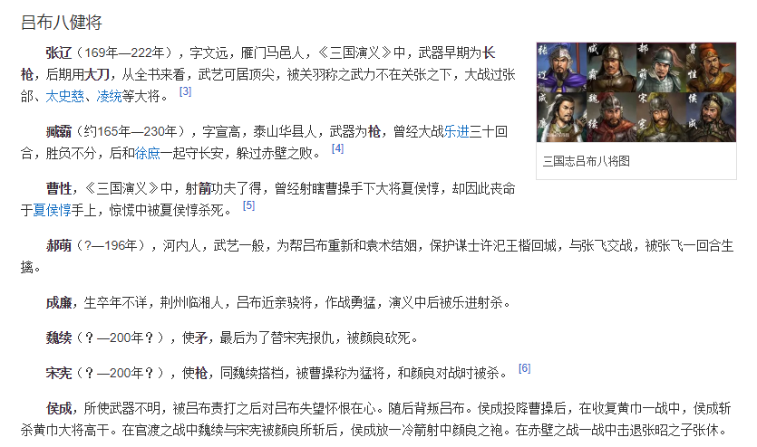

吕布 |  | 6 | 5 | 4 | 3 | 2
 | 陷阵 |  | 高顺（68） | 成廉（）
 | 铁骑 |  | 马腾（188） | 韩遂（189） | 张济、段煨 | 樊稠、李蒙、王方、胡轸
 | 骠骑 | 吕布（19） | 华雄（433）
 | 狼骑 | 张辽（805） | 臧霸（806） |  | 魏续(702)、宋宪(703)
 | 弓骑 |  | 曹性（380） | 郝萌（379） | 侯成
 | 斧骑 |  |  | 徐荣（173）
 | 飞熊骑 |  |  | 李傕（791）、郭汜（792） | 牛辅
 | 巾帼 |  | 吕玲绮（70）
 | 器械 | 陈宫（69）
 | 红颜 | 貂蝉（20）
 | 战车 | 董卓（21）
 | 辅佐 |  |  | 蔡邕（808）
 | 毒士 | 贾诩（829） |  | 李儒（）
 | 说客 |  |  |  | 李肃

司马懿 |  | 6 | 5 | 4 | 3 | 2
 | 刺盾 | 邓艾（8） | 司马师（73） | 郭淮（） | 邓忠 | 孙秀、杨欣
 | 羽林 | 司马炎（165） | 司马昭（161）
 | 辅佐 |  | 羊祜（71）、张春华（） | 杜预（）、辛宪英（） | 王元姬
 | 刺客 |  | 文鸯（72） |  | 成倅、成济 | 王谈、文虎
 | 内政 |  |  | 司马攸（） | 裴秀
 | 攻城车 |  |  | 卫瓘（）
 | 重弩车 |  |  | 马隆（743）
 | 辩士 | 司马懿（807）
 | 说客 |  | 钟会（58）
 | 毒士 |  |  | 贾充（）

张角 |  | 6 | 5 | 4 | 3 | 2
 | 黄巾 |  | 管亥（756） | 程远志（752）、波才（753） | 张燕（413）、张曼成（414） | 赵弘、何仪
 | 术士 | 张角（74） |  | 张宝（412）
 | 鬼兵 |  |  | 马元义（833）、张梁（834） | 波才、张牛角
 | 医士 | 南华（832）
 |  | 北斗

